Test Case 1 - WSL Kompabilitet
Test Case Template

Test Case Navn |  | WSL Kompabilitets test med Ubuntu
Test Type |  | Kompabilitets test
Formål |  | Bevise cross platform kompabilitet med WSL. WSLs formål er at vise hvordan en applikation ville starte i et andet operativ system |  |  |  | Trin 1 + 2
Forudsætning |  | WSL med Ubuntu er installeret

Trin | Beskrivelse | Metode | Input | Forventet Resultat | Resultat
1 | Åbn programmet i Visual Studio |  |  | Applikationen åbner | Success
2 | Vælg start metode WSL |  |  |  | Success
3 | Kør programmet med WSL |  |  | Applikationen starter I Ubuntu | Success
4
5
6 |  |  |  |  |  | Trin 3
7
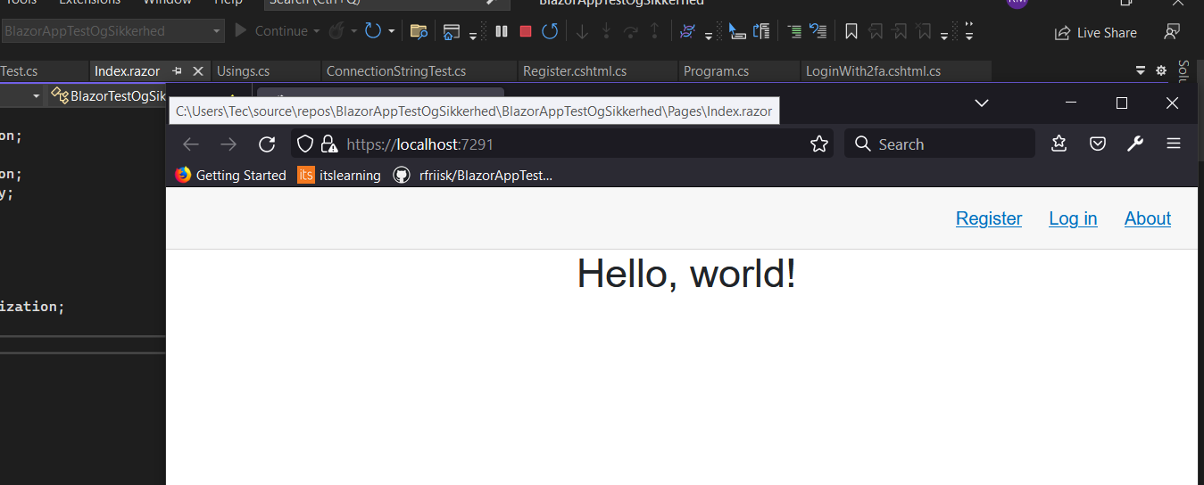
8
9
10

Test Case 4 - Registrering
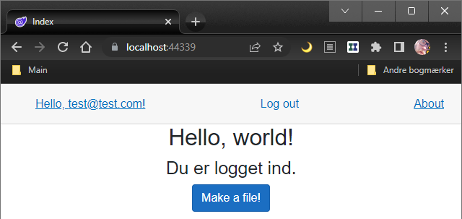
Test Case Template

Test Case Navn |  | Test case 4 Registrering
Test Type |  | System test
Formål |  | Registrer en en bruger med email (Som ikke tidligere er oprettet) |  |  |  | Trin 2
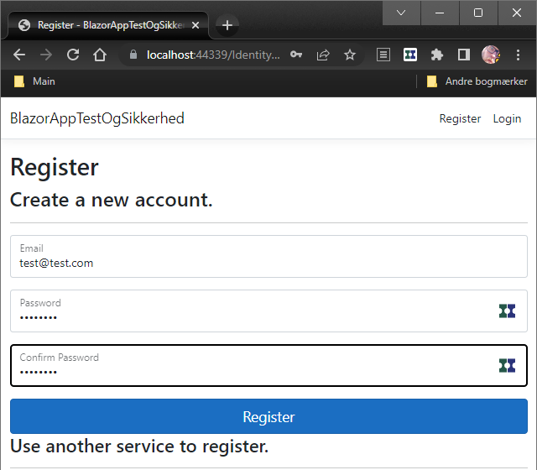
Forudsætning |  | Har en email som ikke er oprettet

Trin | Beskrivelse | Metode | Input | Forventet Resultat | Resultat
1 | Kør programmet i VS |  |  | Applikationen åbner | Succes
2 | Tryk på Register. Udfyld felter med email og password |  | test@test.com P@ssw0rd
3 | Tryk på register |  |  | Hvis register confirmation | Succes
4 | Klik på confirm account |  |  |  | Succes
5 | Log ind med bruger |  | test@test.com P@ssw0rd | Succesfuldt log ind | Succes
6
7
8
9
10

 |  |  |  |  |  | Trin 3
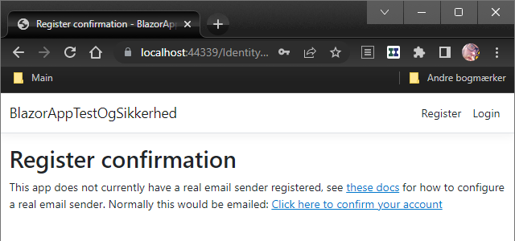

 |  |  |  |  |  | Trin 4
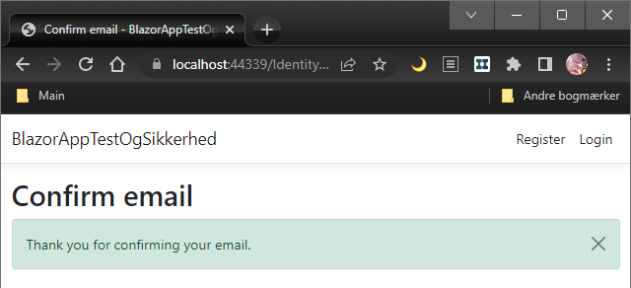

 |  |  |  |  |  | Trin 5

Test Case 5 - Reg Duplikation
Test Case Template

Test Case Navn |  | Test Case 5 Registrering med allerede oprettet email
Test Type |  | System test |  |  |  | Trin 2
Formål |  | Man kan ikke oprette en allerede oprettet bruger. Bevise at email bliver oprettet i DB
Forudsætning |  | En email som allerede er registreret

Trin | Beskrivelse | Metode | Input | Forventet Resultat | Resultat
1 | Lukker browser og VS |  |  | At programmet kører fra ny, så evt. tidligere indtastede værdier er væk. | Succes
2 | Tryk på register, indtast email og password |  | test@test.com P@ssw0rd
3 | Tryk på register |  |  | Bruger kan ikke oprettes | Succes
4
5
6
7
8
9
10

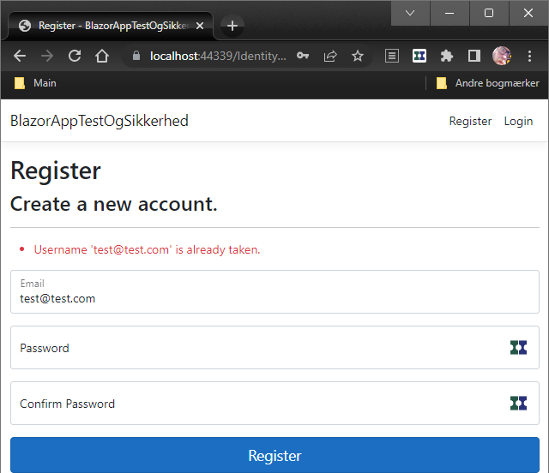
 |  |  |  |  |  | Trin 3

Test Case 6 - Stærkt password
Test Case Template

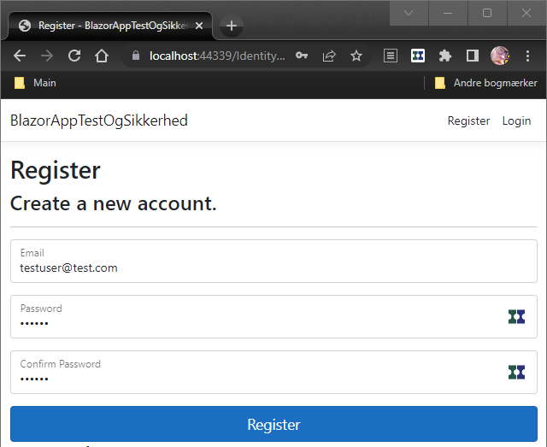
Test Case Navn |  | Test Case 6 - Stærkt password |  |  |  | Trin 1
Test Type |  | Sikkerhed
Formål |  | Teste at "Stærkt password" håndhæves
Forudsætning |  | At programmet er sat op til at håndhæve stærke passwords og en ny email svagt password

Trin | Beskrivelse | Metode | Input | Forventet Resultat | Resultat
1 | Tryk på register og indtast ikke før brugt email og et svagt password |  | testuser@test.com 123456 (svagt password)
2 | Tryk på register |  |  | Viser alle de regler for stærke passwords der ikke er opfyldt | Succes
3
4
5
6
7
8 |  |  |  |  |  | Trin 2
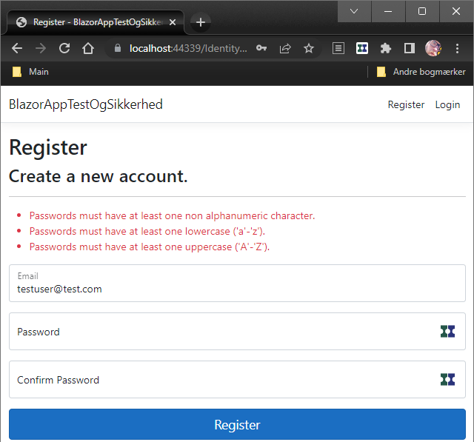
9
10

Test Case 7 - TwoFactorAuth
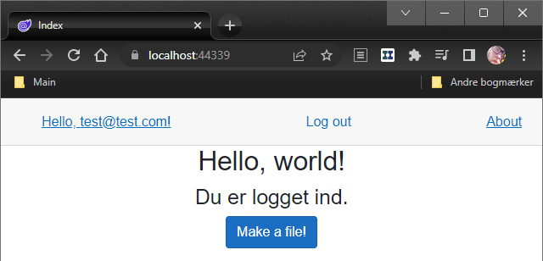
Test Case Template

Test Case Navn |  | Test Case 7 - TwoFactorAuthentication
Test Type |  | Sikkerhed
Formål |  | Teste at TwoFactorAuthentication bliver håndhævet |  |  |  | Trin 1
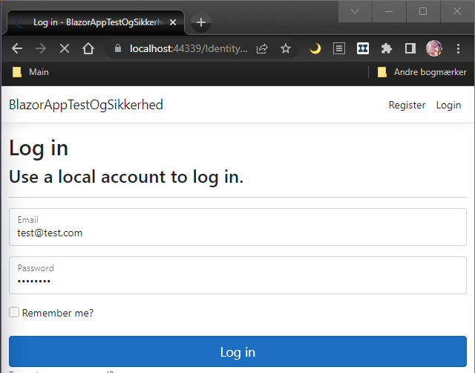
Forudsætning |  | En allerede registreret bruger

Trin | Beskrivelse | Metode | Input | Forventet Resultat | Resultat
1 | Naviger til log ind |  | Indtast email og password
2 | Tryk på Log in |  |  | Fordi email ikke er sat op henter vi token i programmet via break point | Token findes
3 | Tryk på continue for at komme videre i programmet |  |  | Web applikation beder om 2 faktor koden | Log ind godtaget
4
5
6
7
8
9
10

 |  |  |  |  |  | Trin 2
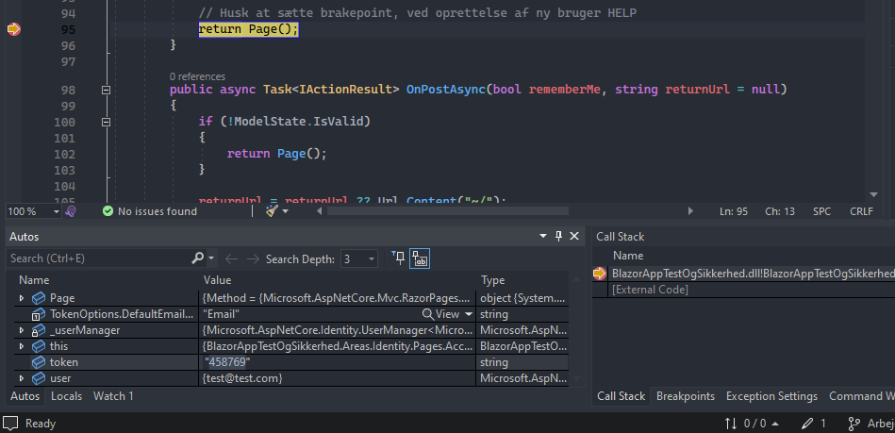

 |  |  |  |  |  | Trin 3
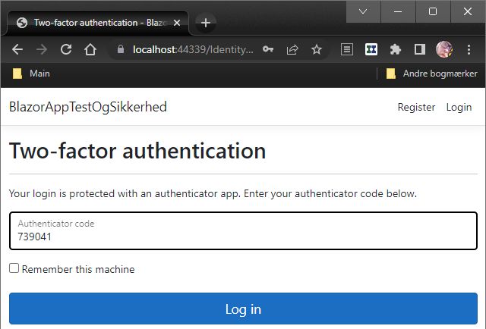

 |  |  |  |  |  | Trin 3

